INFORME FINAL
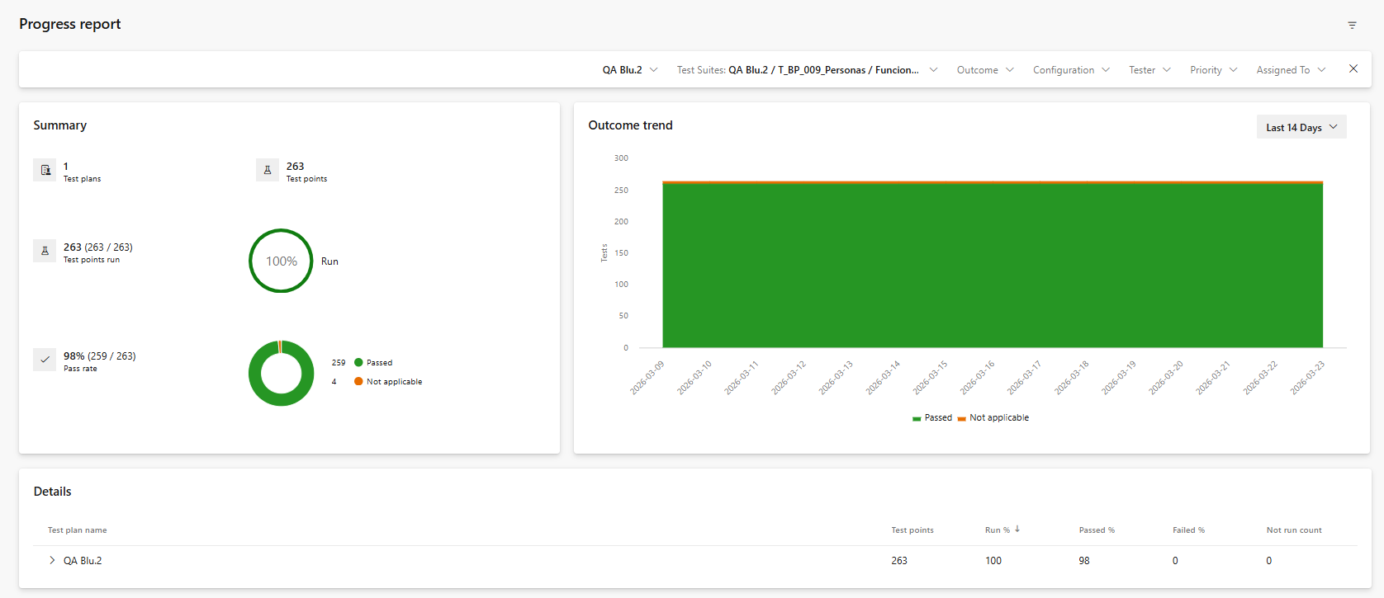
INFORME FINAL DE PRUEBAS | INFORME FINAL DE PRUEBAS
DIVISIÓN: TECNOLOGIA |  | AREA: | CALIDAD |  |  | FECHA: | 2026-03-23

Nro. REQUERIMIENTO: |  | 500325016
DESCRIPCION: |  | RETIRO SIN TARJETA DE DEBITO

DATOS GENERALES
GESTOR CALIDAD: |  |  |  | FECHA CRONOGRAMA PASO A CALIDAD: | - | FECHA REAL NOTIFICACION A GSF:
 |  |  |  | FECHA REAL PASO A CALIDAD: | -
ANALISTAS: | Celeny Roldan |  |  | FECHA INICIO DE PRUEBAS: | 2025-10-29
 |  |  |  | FECHA FIN DE PRUEBAS: | 2025-11-07
 |  |  |  | FECHA FIN DOCUMENTACION: | 2026-03-23
 |  |  |  | FECHA CRONOGRAMA PASO A GSF:

PRUEBAS FUNCIONALES
Críticidad: | ALTO | MEDIO | BAJO | Criticidad: | ALTO | MEDIO | BAJO
Casos De Prueba Planificados: | 313 |  |  | Casos de Prueba Exitosos: | 309
Casos de Prueba Ejecutados: | 309 |  |  | Casos de Prueba Fallidos: | 0
Casos de prueba no Ejecutados: | 4 |  |  | Observacion los casos de pruebas no ejecutados no aplican
Nro. de Iteraciones: | -

RESUMEN DE INCIDENCIAS CALIDAD
 | CRITICO | ALTO | MEDIO | BAJO | OBSERVACIONES
Encontradas: | 12 | 45 | 19 | 0
Solucionadas: | 12 | 45 | 19 | 0
Cerradas sin Solución: | 0 | 0 | 0 | 0
Pendientes: | 0 | 0 | 0 | 0
Soportes: | 0 | 0 | 0 | 0

Observaciones Recomendaciones:
-

URL PROGRESS REPORT | https://dev.azure.com/devopsdc-1/Diners%20Blu%202.0/_testManagement/analytics/progressreport

